상품제안서
탁상겸용선풍기 //휴대용선풍기 손선풍기 미니선풍기// 디자인다양 | 상품코드: F25580

 |  |  |  |  |  |  | 02-412-0044 | www.easy1.co.kr
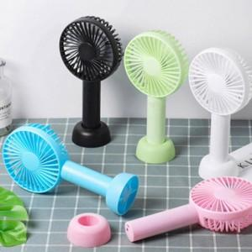

【상세/제작정보】 | 인쇄문의

【인쇄/포장옵션】 | 실크 / 포장지포장

【공급단가】 | 수량 | 100~ | 300~ | 500~ | 1,000~ | 3,000~
*VAT별도 | 단가 | 4,110원 | 4,040원 | 3,940원 | 3,840원 | 3,780원

【상품 URL】 | https://dev.easy1.co.kr:443/src/goods_detail.php?gdno=25580

